Tabelle1
 | Datum | Datum | Datum | Datum | Datum | Datum | Datum | Datum | Datum | Datum | Datum | Datum | Datum
10m Test | 2018-10-10 | 2018-10-12 | 2018-10-14 | 2018-10-16 | 2018-10-18
Eigenes Tempo (s) | 11.2 | 10.1 | 8 | 7 | 6.8

Schnelles Tempo (s) | 8.1 | 5.9 | 4 | 3.9 | 3.5
Bitte schreibt in der Tabelle hier oben das neuen Testdatum und die Zeit auf, die ihr gemessen habt. die Tabelle hier unten errechner automatis die Gehgeschwindigkeit in m/s. Ausserdem ändern sich die Diagramme. Was eine bestimmte Gehgeschwindigkeit in m/s bedeutet erzählt die Tabelle "Vorhersagekraft von Gehgeschwindigkeit in m/s). Ihr könnt die Daten (Datum und Sekunden) einfach löschen und überschreiben.

 | Datum | Datum | Datum | Datum | Datum | Datum | Datum | Datum | Datum | Datum | Datum | Datum | Datum
10m Test | 2018-10-10 | 2018-10-12 | 2018-10-14 | 2018-10-16 | 2018-10-18 | 0 | 0 | 0 | 0 | 0 | 0 | 0 | 0
Eigenes Tempo (m/s) | 0.89 | 0.99 | 1.25 | 1.43 | 1.47 | #DIV/0! | #DIV/0! | #DIV/0! | #DIV/0! | #DIV/0! | #DIV/0! | #DIV/0! | #DIV/0!

Schnelles Tempo (m/s) | 1.23 | 1.69 | 2.50 | 2.56 | 2.86 | #DIV/0! | #DIV/0! | #DIV/0! | #DIV/0! | #DIV/0! | #DIV/0! | #DIV/0! | #DIV/0!
Laufzeit über 10m in Sekunden
 | Eigenes Tempo (s) | Schnelles Tempo (s)
10/10/2018 | 11.2 | 8.1
10/12/2018 | 10.1 | 5.9
10/14/2018 | 8 | 4
10/16/2018 | 7 | 3.9
10/18/2018 | 6.8 | 3.5
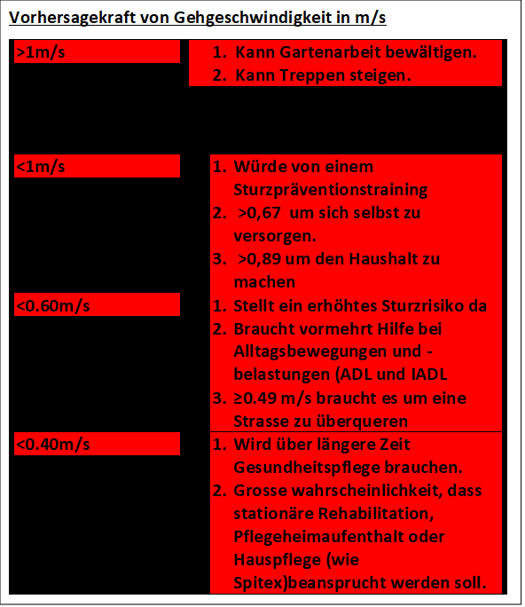
Gehgeschwindigkeit in Meter pro Sekunde (m/s)
 | 10.10.2018 | 12.10.2018 | 14.10.2018 | 16.10.2018 | 18.10.2018
Eigenes Tempo (m/s) | 0.89 | 0.99 | 1.25 | 1.43 | 1.47
Schnelles Tempo (m/s) | 1.23 | 1.69 | 2.50 | 2.56 | 2.86

Ihr könnt euch diese video ansehen um den Testablauf zu studieren. Der Test kann aber auch aus 2 x 5m (addieren) bestehen.
https://www.youtube.com/watch?v=jKZcQM5PGq8

